BIG Picture ML
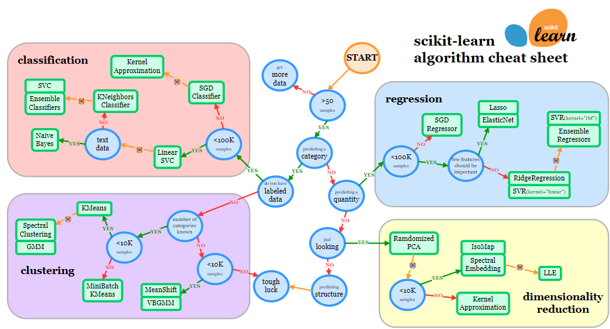
https://scikit-learn.org/stable/machine_learning_map

 |  | Descrição | Uso | Técnicas | Análise Resultados | Observações
Não supervisionado | Clustering | agrupar as observações em grupos homogêneos internamente e heterogêneos entre si | Técnica exploratória, não tem caráter preditivo para observações de fora da amostra | Método Hierárquico Aglomerativo • A quantidade de clusters é definida ao longo da análise | importante comparar se a variabilidade dentro do grupo é menor do que a variabilidade entre grupos. Usar o TESTE F | Sensível à presença de outliers Para variáveis categóricas, pode usar a Análise de Correspondência
 |  |  |  | Método Não Hierárquico K-means • Define-se a priori quantos cluster serão formados |  | pode ser aplicado em amostras maiores
 | Análise Componentes Principais (PCA) | agrupar as variáveis em fatores | Técnica exploratória, não tem caráter preditivo para observações de fora da amostra. Redução de dimensionalidade |  | Para investigar a adequação global da análise fatorial usa-se o teste de esfericidade de Bartlett | Somente para variáveis métricas
 | Análise de Correspondencia Simples e Múltipla (Anacor e MCA) | Análise de variáveis categóricas | Verificar se existe associação estatisticamente significativa entre as variáveis e suas categorias |  |  | Para Variáveis categóricas. Variável quantitativa deve passar por um processo de categorização previamente Pode ser usado para transformar categórica em métrica sem usar ponderação arbitrária.

Supervisionado | tomada de decisão multicritério - AHP, ANP, PrOPPAGA, THOR, SAPEVO e TOPSIS.

 | SNA - Análise de Redes Sociais

CLustering
Medidas de Dissimilaridade
Distância Euclidiana: | Para dados contínuos.
Distância de Manhattan (cityblock) | Quando há muitos outliers
Distância de Chebyshev | Se a maior diferença entre variáveis importa (ex em logística, onde o tempo máximo de viagem pode ser mais importante que a média dos tempos)
Correlação de pearson | Entre pares de valores e não entre variáveis. Apresenta a semelhança e devemos inverter a interpretação
Distância de Caberra | Dados de contagem / Variáveis não negativas / Sensibilidade a pequenas diferenças |  |  | KMEANS | DBSCAN
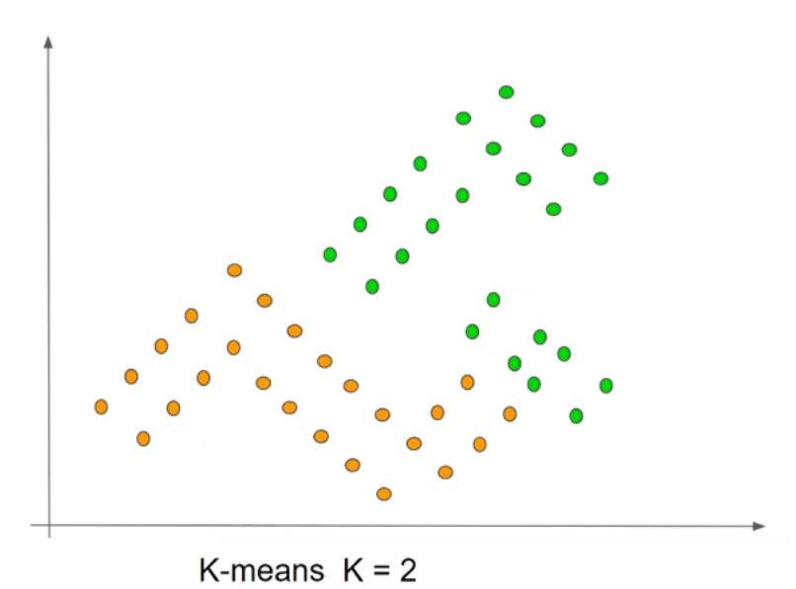
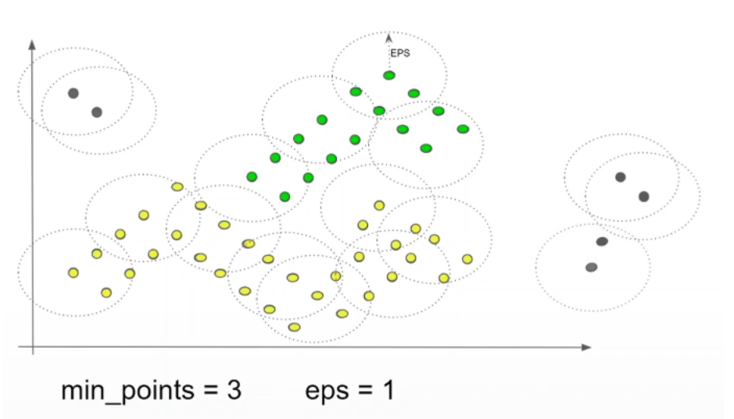
Kmeans
DBScan | Quando nós utilizamos DBScan que diferentemente do KMeans nós não passamos o número de cluster, o algoritmo automaticamente nos definiu quantos grupos ele acha que são necessários, respeitando essas duas regras que nós colocamos.
 | parametros: eps = maior distância entre os pontos do mesmo cluster, min_samples = minimo de pontos em cada cluster
 | baseado em regiões de alta densidade, ou seja, sempre que eu tiver uma região com muitos pontos, dado algumas condições, eu considero aquilo como cluster ou um grupo.
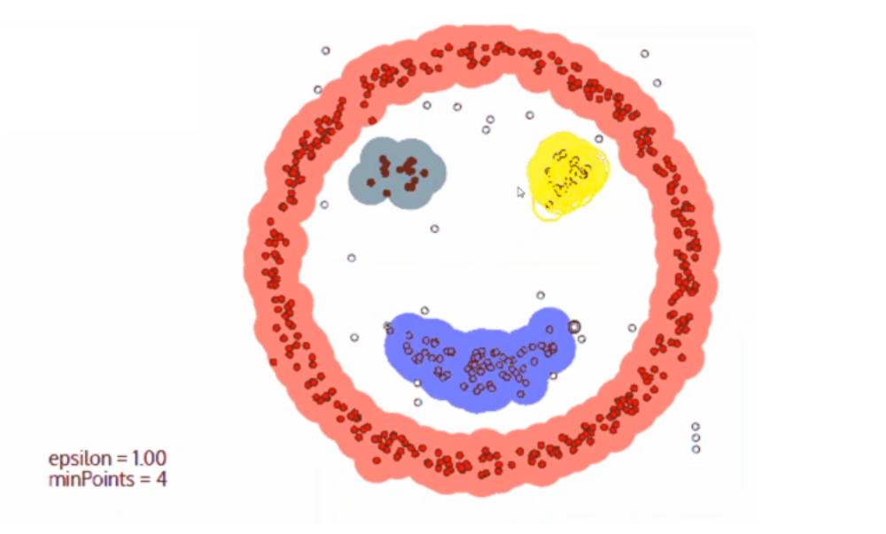
 | feito para aplicações com ruído (cluster -1), ele considera que qualquer ponto que não esteja dentro dessa distância do parâmetro, que é a máxima dos grupos, ele considera que isso é um ruído.
MeanShift | Não usa nenhum parametro, apenas band width. Pode usar BW = estimate_bandwidth(df, quantile = 0.1) |  | MeanShift
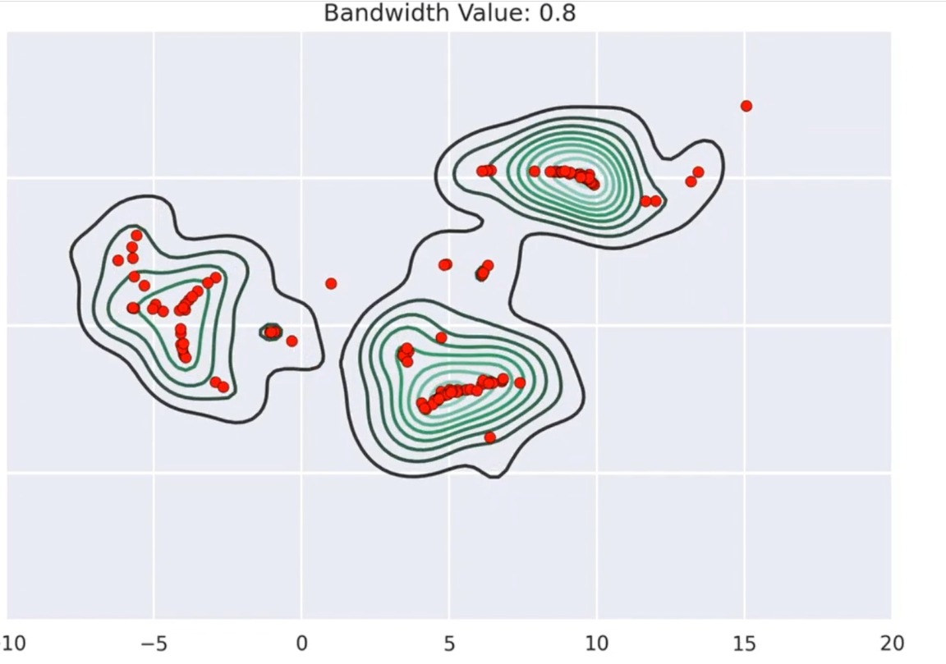
 | robusto aos ruídos e pontos fora da curva. Ele serve para vários tipos de aplicações, o tipo de aplicação que é muito utilizado para ele é para segmentação de imagem.
 | desvantagens: Não funciona bem com dados de alta dimensionalidade.

coeficiente de silhueta. | Qual é o nosso problema? O nosso problema é saber como avaliar se a nossa clusterização por distância ficou boa ou não

Tarefas
Achar a quantidade de clusters | Dendograma. Aplicar a clusterização aglomerativa e analisar o maior ponto de inflexão. | Métodos hierárquicos
 | Método de Elbow: calcula-se a soma total dos quadrados dentro dos clusters (WCSS) para várias opções de K (quantidade de clusters). No gráfico, busca-se a dobra (“cotovelo”), ou seja, o ponto a partir do qual a diminuição na WCSS não é mais tão expressiva, mesmo aumentando a quantidade de clusters | K-means
 | Método da Silhueta: para cada observação, calcula-se: (b) sua distância média para o cluster mais próximo onde não esteja alocada; (a) sua distância média dentro do cluster onde está alocada. Em seguida, calcula-se o coeficiente de silhueta médio para todas as observações. O procedimento é realizado para várias opções de K. Quanto mais próximo de 1, melhor a clusterização. Quanto mais próximo de -1, pior | K-means Métodos hierárquicos.

Análise da contribuição de cada variável na formação dos clusters | comparar se a variabilidade dentro do grupo é menor do que a variabilidade entre grupos com base nas variáveis da análise. Aplicar o Teste F
 | Análise de variância de um fator (ANOVA) Usar a função para cada variável import pingouin as pg a = pg.anova(...) Retorno: cluster_kmeans MS: indica a variabilidade entre grupos Within MS: indica a variabilidade dentro dos grupos F: estatística de teste (cluster_kmeans MS / Within MS) p-unc: p-valor da estatística F se p-valor < 0.05: pelo menos um cluster apresenta média estatisticamente diferente dos demais e a variável tem uma importância significativa na formação dos clusters

PCA
Somente para variáveis métricas | autovalores indicam o percentual da variância compartilhada pelas variáveis originais para a formação de cada fator
Objetivo: agrupar as variáveis em fatores | Scores fatoriais: são os parâmetros que relacionam o fator com as variáveis originais, representados em um modelo linear
fatores ortogonais: não possuem correlação entre si | As cargas fatoriais representam as correlações de Pearson entre os fatores e as variáveis originais. Pode ser interpretada como a importância de cada variável na constituição daquele fator. Quanto maior a carga fatorial, mais aquele fator é influenciado pela variável
técnica não tem um caráter preditivo | comunalidades mostram a variância total compartilhada, para cada variável, em todos os fatores extraídos e selecionados. É possível analisar se houve perda de variância, por variável,
 | Para criar rankings a partir dos fatores obtidos , multiplica-se o resultado obtido de cada fator por seu percentual de variância compartilhada e depois é realizado o ordenamento do resultado

Adequação global da análise | Para que que a análise fatorial seja adequada, devem existir valores mais elevados (-1; +1) e estatisticamente significantes na matriz de correlações
 | Para investigar a adequação global da análise fatorial, vamos utilizar o teste de esfericidade de Bartlett Os coeficientes de correlação de Pearson são estatisticamente diferentes de zero? Calcular o p-valor. Menor que nível de significância rejeita a h0 e a técnica é adequada

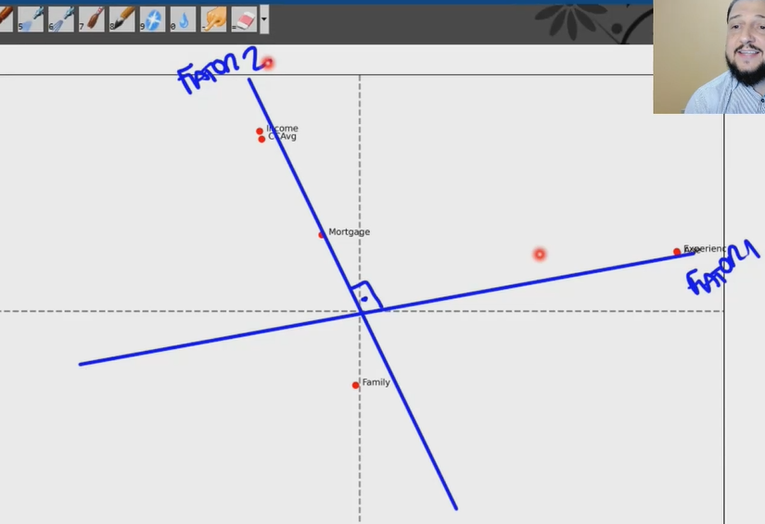
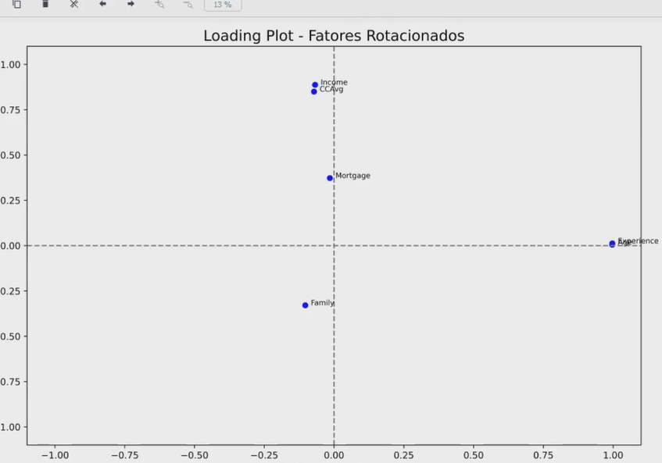

Rotacao: a variancia total e comonalidades não muda, somente a distribuição

Classificação
 | Definir uma classe. Pode ser binária ou multi-classe
 | Valores das classes devem ter apenas 2 valores. Usar get_dummies para desmembrar

algoritmo Multinomial naive bayes | naive bayes, de acordo com a probabilidade que aconteceu no passado, eu irei conseguir classificar o que acontecerá agora.. Cria tabelas de probabilidade para cada classe. Depois multiplica as probabilidades obtidas em um caso para obter a prob final. Gera um aleatorio e verifica onde entra

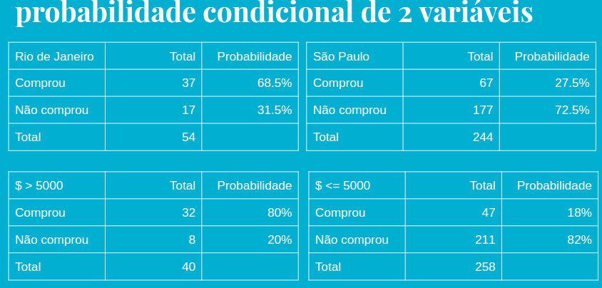

P(Comprar | São Paulo, <= 5000) = P(Comprar | São Paulo) * P(Comprar | <= 5000)
27,5% * 18% = 5%
Gera aleatorio, se ficar entre 0 e 5 responde compra

AdaBoost | pode ser utilizado para aumentar a performance de outros algoritmos de aprendizagem.

Regressao Linear
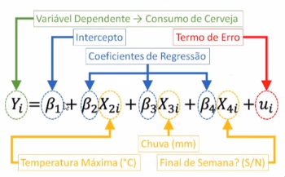
Intercepto: representa o efeito médio em Y, excluindo os efeitos das outras variáveis do modelo. Obtemos esse resultado ao escrever modelo.intercept_
Coeficientes de regressão: também conhecidos por "coeficientes parciais de regressão" ou "coeficientes parciais angulares". É obtido por meio do valor médio de Y, com a variação de uma unidade de uma determinada variável X. modelo.coef_

